K Deres
TABEL 34 |  |  |  |  |  |  |  |  |  |  |  |  |  | K Deres
REKAPITULASI LUAS AREAL, PRODUKSI DAN PRODUKTIVITAS PERKEBUNAN RAKYAT
TANAMAN TAHUNAN DI JAWA TENGAH TAHUN 2024
KOMODITAS : KELAPA DERES

No | Kabupaten/Kota | Areal (Ha) |  |  |  | Produksi |  | Jumlah Petani Pekebun (KK) | Rata0rata Kepemilikan Lahan (Ha/KK)

 |  | TBM | TM | TT/TR | Jumlah | Jumlah (Ton) | Rata-rata (Kg/Ha) |  |  | BERDASARKAN TOTAL AREAL |  | BERDASARKAN JUMLAH PRODUKSI
Luas Areal Kelapa Deres Jateng (Ha)
Kab. Purbalingga | 5,491.99
Kab. Cilacap | 5,242.93
Kab. Banyumas | 5,111.49
Kab. Purworejo | 2,424.17
Kab. Kebumen | 1,747.00
Kab. Banjarnegara | 1,546.82
Kab. Semarang | 696.71
Kab. Magelang | 474.30
Kab. Wonosobo | 268.00
Kab. Wonogiri | 154.00
Kab. Brebes | 72.47
Kab. Pemalang | 58.25
Kab. Boyolali | 27.50
Kab. Klaten | 18.74
1 | 2 | 4 | 5 | 6 | 3 | 7 | 8 | 9 | 10 | KAB/KOTA | TOTAL AREAL | KAB/KOTA | PRODUKSI
1 | Kab. Cilacap | 118.75 | 4,789.23 | 334.95 | 5,242.93 | 45,658.52 | 9,534 | 14,494 | 0.36 | Kab. Purbalingga | 5,491.99 | Kab. Banyumas | 57,557.04
2 | Kab. Banyumas | - | 5,111.49 | - | 5,111.49 | 57,557.04 | 11,260 | 27,872 | 0.18 | Kab. Cilacap | 5,242.93 | Kab. Purbalingga | 56,327.08
3 | Kab. Purbalingga | 13.00 | 5,344.32 | 134.67 | 5,491.99 | 56,327.08 | 10,540 | 20,469 | 0.27 | Kab. Banyumas | 5,111.49 | Kab. Cilacap | 45,658.52
4 | Kab. Banjarnegara | 63.60 | 1,467.54 | 15.68 | 1,546.82 | 1,886.80 | 1,286 | 11,619 | 0.13 | Kab. Purworejo | 2,424.17 | Kab. Kebumen | 15,882.59
5 | Kab. Kebumen | 39.00 | 1,674.00 | 34.00 | 1,747.00 | 15,882.59 | 9,488 | 12,176 | 0.14 | Kab. Kebumen | 1,747.00 | Kab. Purworejo | 15,545.18
6 | Kab. Purworejo | 9.05 | 2,411.67 | 3.45 | 2,424.17 | 15,545.18 | 6,446 | 6,621 | 0.37 | Kab. Banjarnegara | 1,546.82 | Kab. Semarang | 1,897.44
7 | Kab. Wonosobo | 1.20 | 264.40 | 2.40 | 268.00 | 434.70 | 1,644 | 1,418 | 0.19 | Kab. Semarang | 696.71 | Kab. Banjarnegara | 1,886.80
8 | Kab. Magelang | 41.30 | 430.00 | 3.00 | 474.30 | 1,688.18 | 3,926 | 3,015 | 0.16 | Kab. Magelang | 474.30 | Kab. Magelang | 1,688.18
9 | Kab. Boyolali | - | 19.50 | 8.00 | 27.50 | 3.99 | 205 | 209 | 0.13 | Kab. Wonosobo | 268.00 | Kab. Brebes | 687.88
10 | Kab. Klaten | - | 15.34 | 3.40 | 18.74 | 25.52 | 1,664 | 165 | 0.11 | Kab. Wonogiri | 154.00 | Kab. Wonosobo | 434.70
11 | Kab. Sukoharjo | - | - | - | - | - | - | - | - | Kab. Brebes | 72.47 | Kab. Wonogiri | 300.75
12 | Kab. Wonogiri | 3.00 | 133.00 | 18.00 | 154.00 | 300.75 | 2,261 | 429 | 0.36 | Kab. Pemalang | 58.25 | Kab. Pemalang | 133.65
13 | Kab. Karanganyar | - | - | - | - | - | - | - | - | Kab. Boyolali | 27.50 | Kab. Klaten | 25.52
14 | Kab. Sragen | - | - | - | - | - | - | - | - | Kab. Klaten | 18.74 | Kab. Boyolali | 3.99
15 | Kab. Grobogan | - | - | - | - | - | - | - | -
16 | Kab. Blora | - | - | - | - | - | - | - | -
Produksi Kelapa Deres Jateng (Ton)
Kab. Banyumas | 57,557.04
Kab. Purbalingga | 56,327.08
Kab. Cilacap | 45,658.52
Kab. Kebumen | 15,882.59
Kab. Purworejo | 15,545.18
Kab. Semarang | 1,897.44
Kab. Banjarnegara | 1,886.80
Kab. Magelang | 1,688.18
Kab. Brebes | 687.88
Kab. Wonosobo | 434.70
Kab. Wonogiri | 300.75
Kab. Pemalang | 133.65
Kab. Klaten | 25.52
Kab. Boyolali | 3.99
17 | Kab. Rembang | - | - | - | - | - | - | - | -
18 | Kab. Pati | - | - | - | - | - | - | - | -
19 | Kab. Kudus | - | - | - | - | - | - | - | -
20 | Kab. Jepara | - | - | - | - | - | - | - | -
21 | Kab. Demak | - | - | - | - | - | - | - | -
22 | Kab. Semarang | 37.30 | 625.91 | 33.50 | 696.71 | 1,897.44 | 3,031 | 3,644 | 0.19
23 | Kab. Temanggung | - | - | - | - | - | - | - | -
24 | Kab. Kendal | - | - | - | - | - | - | - | -
25 | Kab. Batang | - | - | - | - | - | - | - | -
26 | Kab. Pekalongan | - | - | - | - | - | - | - | -
27 | Kab. Pemalang | 9.00 | 37.00 | 12.25 | 58.25 | 133.65 | 3,612 | 195 | 0.30
28 | Kab. Tegal | - | - | - | - | - | - | - | -
29 | Kab. Brebes | 3.72 | 66.75 | 2.00 | 72.47 | 687.88 | 10,305 | 1,025 | 0.07
30 | Kota Surakarta | - | - | - | - | - | - | - | -
31 | Kota Salatiga | - | - | - | - | - | - | - | -
32 | Kota Semarang | - | - | - | - | - | - | - | -
JAWA TENGAH 2024 |  | 338.92 | 22,390.15 | 605.30 | 23,334.37 | 198,029.32 | 8,844 | 103,351 | 0.23
JAWA TENGAH 2023 |  | 333.42 | 22,533.80 | 564.26 | 23,431.48 | 200,255.30 | 8,887 | 102,971 | 0.23
JAWA TENGAH 2022 |  | 340.17 | 22,621.28 | 543.74 | 23,505.19 | 208,595.81 | 9,221 | 102,847 | 0.23
JAWA TENGAH 2021 |  | 215.67 | 22,698.18 | 571.84 | 23,485.69 | 202,656.81 | 8,928 | 109,299 | 0.21
JAWA TENGAH 2020 |  | 145.75 | 22,744.30 | 583.97 | 23,474.02 | 209,351.73 | 9,205 | 107,977 | 0.22
JAWA TENGAH 2019 |  | 223.85 | 22,590.60 | 581.41 | 23,395.86 | 204,195.99 | 9,039 | 109,437 | 0.21
 | Wujud Produksi : Gula Merah/ Gula kelapa
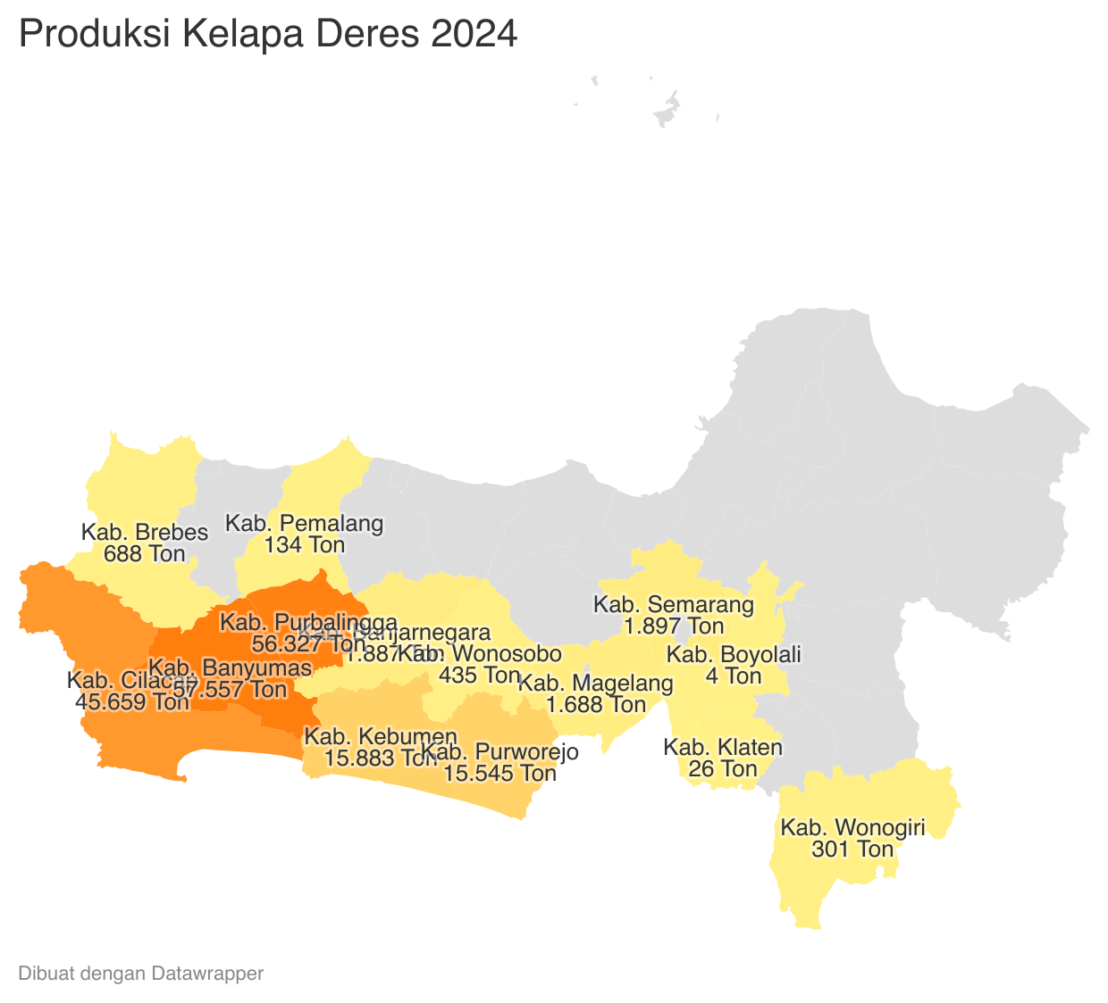
 |  |  |  |  |  |  |  |  |  |  |  |  | https://datawrapper.dwcdn.net/4KiGe/1/
 |  |  |  |  |  |  | https://datawrapper.dwcdn.net/ksU1F/1/
Perkembangan Produksi Kelapa Deres
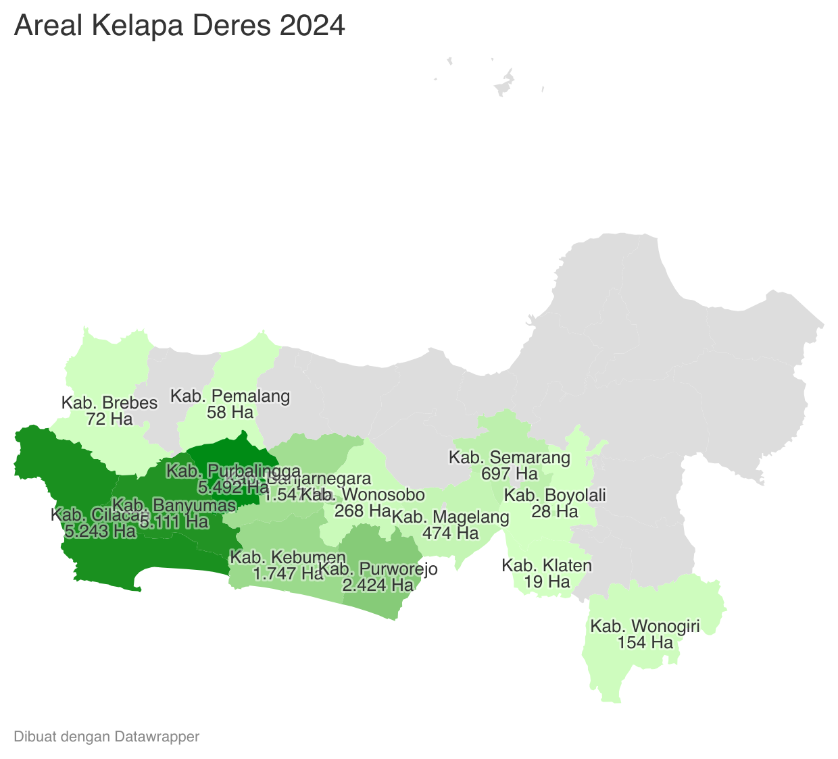
 | Tahun | Produksi
 | 2024 | 198,029.32
 | 2023 | 200,255.30
 | 2022 | 208,595.81
 | 2021 | 202,656.81
 | 2020 | 209,351.73
 | 2019 | 204,195.99
 | 2018 | 204,950.34
 | 2017 | 184,769.40
 | 2016 | 200,126.70
 | 2015 | 214,323.04
 | 2014 | 214,832.41
 | 2013 | 220,914.93
 | 2012 | 223,669.35

